Sheet1
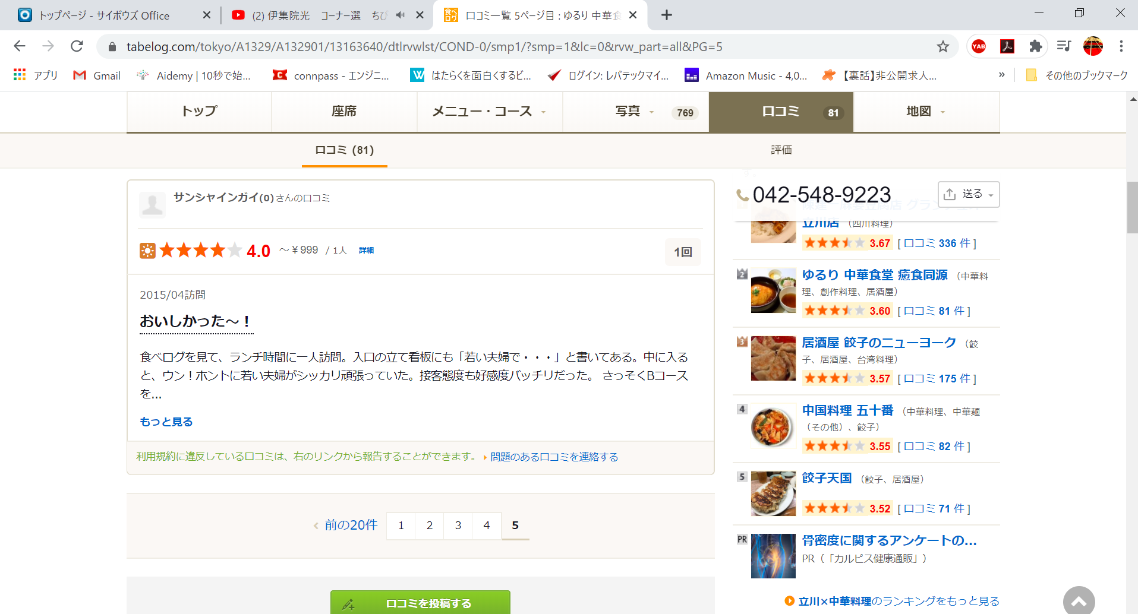

↓

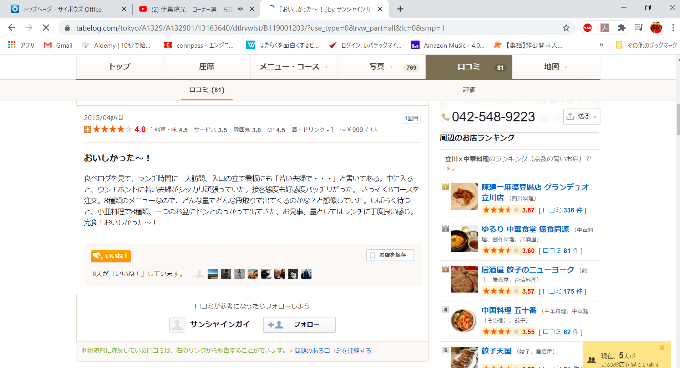

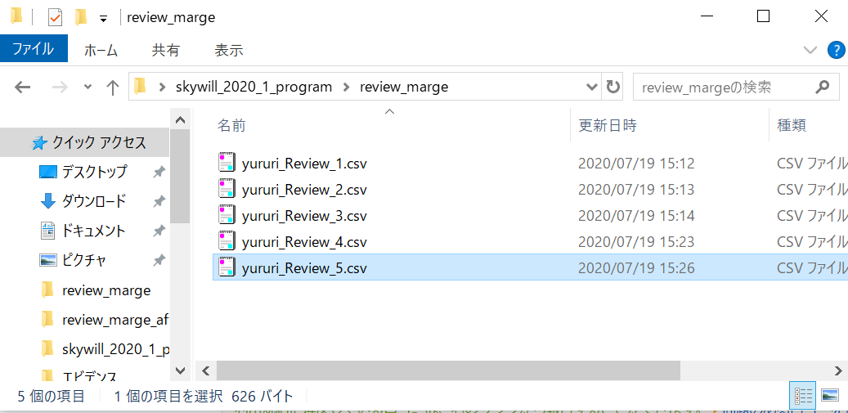

csv中身↓
食べログを見て、ランチ時間に一人訪問。入口の立て看板にも「若い夫婦で・・・」と書いてある。中に入ると、ウン！ホントに若い夫婦がシッカリ頑張っていた。接客態度も好感度バッチリだった。さっそくBコースを注文。8種類のメニューなので、どんな量でどんな段取りで出てくるのかな？と想像していた。しばらく待つと、小皿料理で8種類、一つのお盆にドンとのっかって出てきた。お見事。量としてはランチに丁度良い感じ。完食！おいしかった～！

